Hoja1
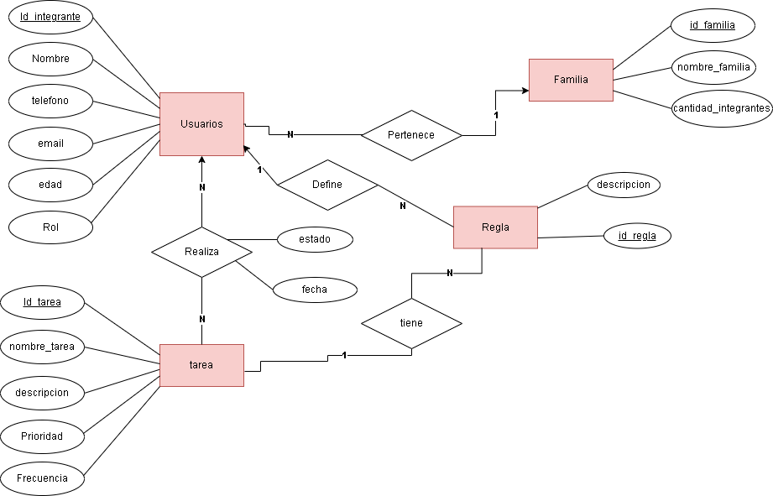

 |  |  | Tabla Usuarios |  |  |  |  |  | Tabla pertenece
 |  |  | Id_usuario | nombre | telefono | email | edad | rol | id_familia

 |  |  | Tabla Familia
 |  |  | Id_familia | nombre_famiia | Cantidad_integrantes

 |  |  | Tabla Regla |  | tabla define
 |  |  | Id_Regla | descripcion | id_usuario

 |  |  | Tabla Tarea |  |  |  |  | Tabla Tiene
 |  |  | Id_tarea | nombre_tarea | descripcion | prioridad | Frecuencia | id_regla

 |  |  | Tabla Realiza
 |  |  | id_realiza | id_usuario | id_tarea | estado | fecha

Tabla Define
id_usuario | id_regla
 |  | unificadas o eliminadas
Tabla pertenece
id_usuario | id_familia

Tabla Tiene
id_tarea | id_regla

